1. 스테이지2
스테이지 2 설명

 | 기본 정보

▶ | 컨셉
 | 의아 | 설렘 | 불안

▶ | 스토리
 | 플레이어가 통화를 받고 나서부터 어딘가 저조해보이는 하나. 특별한 이벤트까지 준비 했지만…하나는 한 통의 전화를 받고 급격히 안색이 나삐지는데!

▶ | 입장 조건
 | 스테이지1 클리어
 | 호감도 LV3 달성(호감도 LV 2->LV.3 필요 경험치 120으로 고정)

 | 진행 방식

▶ | 미니맵 경로
 | 자세한 빌딩 및 주소 정보는 "date" sheet 참조
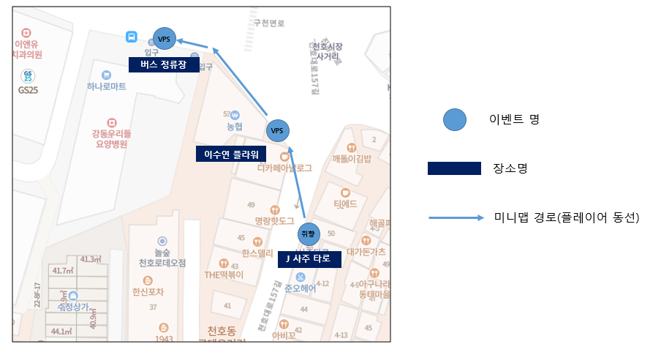

시작&목표 지점

▶ | 전체 진행 FLOW
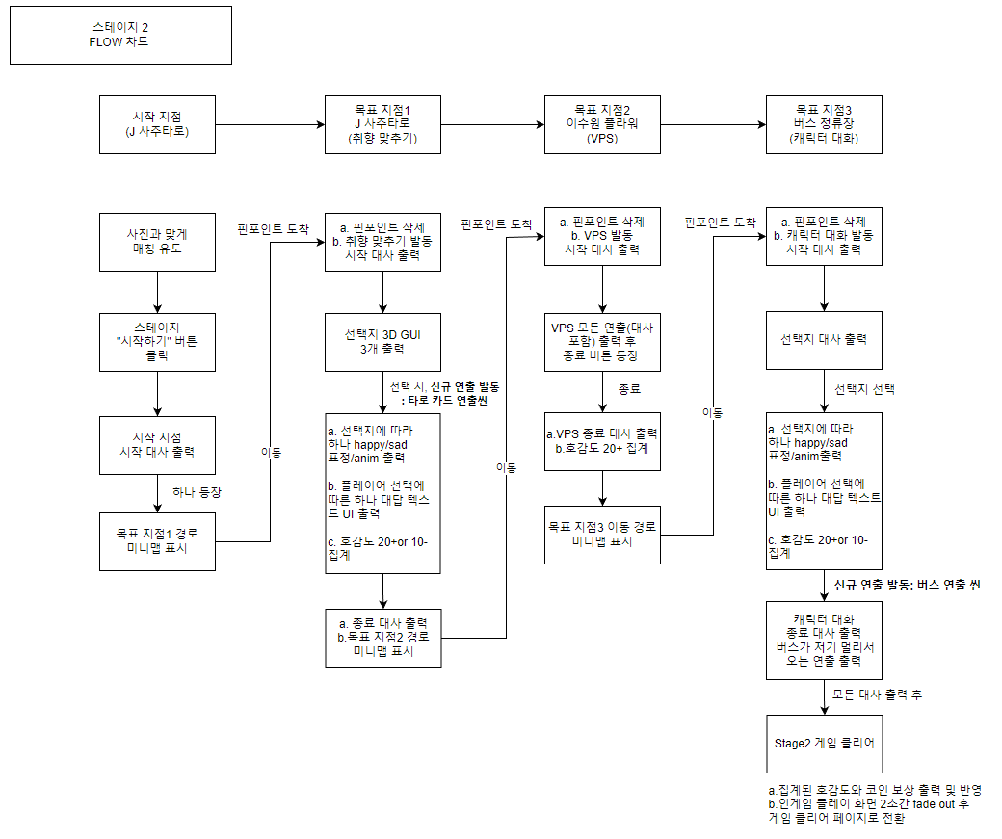

 | 플레이 위치 시각화

 | "이상" 적인 플레이 위치를 표시. 완벽히 들어맞을 필요는 없고 오차 범위의 기준점이 되는 곳이라고 생각하면 됨.

2. 신규 연출
신규 연출

1 | 목표지점 1 - 타로 카드 공개씬

▶ | 발생 위치
 | 목표지점1 J타로카드 가게 앞

▶ | 연출 설정
 | 실제 점을 보듯이 타로 카드를 플레이어가 뽑는 느낌을 주기
 | 캐릭터인 하나도 타로를 뽑기 때문에 같은 느낌을 주도록 하기

▶ | 연출 방식
1 | 플레이어 카드 뽑기 장면
 | a. "생각보다 긴장되는걸...? 어떤걸 골라볼까?" 출력 후 플레이어가 해당 대사 UI를 클릭하면 대사 UI는 사라지고, 3종 타로 에셋의 뒷면이 대사 UI 상단에 출현한다.
 | b. 터치된 타로는 Y축 기준 왼쪽 방향으로 360도 회전하며 회전속도는 0.5초당 1회이다. 터치 안 된 카드는 1초간 fade out하며 삭제된다.
 | c. 카드는 회전한 상태로 미니맵과 대사 UI 간의 중앙으로 이동한다.
 | d. 클릭한지 3.25초가 지나면(총 회전횟수 6.5회) c.에서 명시한 위치에 도착하게 되고, 회전을 중단한다. 이 때 타로는 정면이 플레이어를 향한채, scale 130% 확대된 모습으로 출현한다.
 | e. d순서가 끝나는 즉시 선택지에 대한 대사 UI가 출력한다.
 | f. 플레이어에게 선택된 타로 에셋은 출력 후 3초 뒤 fade out하며 사라진다.
 | 이벤트 내 진행되는 대사는 date/char sheet 참고

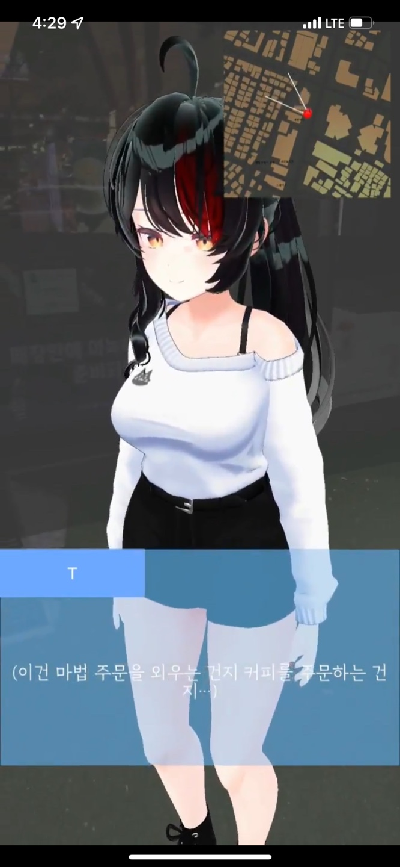




3종 타로 뒷면 에셋은
대사 UI 상단에 출현
대사 UI 삭제 상태
대사 UI 삭제 상태
대사 UI 삭제 상태
대사 UI 삭제 상태
카드 택1
터치된 카드가 Y축 기준 왼쪽 360도로 0.5초에 1회 회전
회전한 상태로 미니맵과 대사 UI 사이 중앙으로 이동
클릭한지 3.25초 후 scale 130% 커진 채로 타로 정면을 출력함
터치 안 된 카드는
1초 fade out 삭제 처리

출현 후 3초 뒤 사라짐

▶ | 사용하는 에셋
 | 리소스 위치: RoketTeam > RocketTeamDocu > 04. 리소스 > 에셋
 | 위치 | 좌측 |  |  |  | 중앙 |  | 우측
 | 선택지 순서 | choose_1_3D |  |  |  | choose_2_3D |  | choose_3_3D
 | 파일명 | s2_Thefool.Unitypackage |  |  |  | s2_Thelovers.unitypackage |  | s2_Judgement.unitypackage
 | 이미지 | 정면 |  | 뒷면 |  | 정면 | 뒷면 | 정면 | 뒷면
 |  |  |  |  |  | 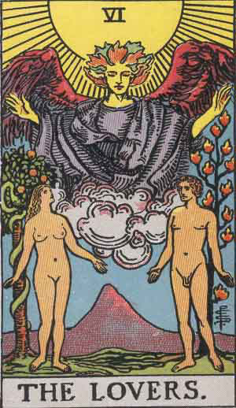 |  |  | 

2 | 하나 카드 뽑기 장면
 | a. "하나는 눈을 감고 신중하게 카드를 뽑았다. 그 카드는…" 출력 후 플레이어가 해당 대사 UI를 클릭하면 대사 UI는 사라지고, 1종 타로 에셋의 뒷면이 대사 UI 상단에 출현한다.
 | b. 해당 타로는 처음부터 scale 130% 확대 상태. Y축 기준 왼쪽 방향 360도로 2.5초간 회전하며 회전속도는 0.5초당 1회이다.
 | c. 회전이 종료되면 타로 정면이 플레이어를 향한채 출현한다.
 | d. d순서가 끝나면 b에서 중단된 대사가 이어서 출력된다.
 | e. 해당 타로 에셋은 출력 후 3초 뒤 fade out하며 사라진다.
 | 이벤트 내 진행되는 대사는 date/char sheet 참고
"하나는 눈을 감고..."대사 출력 후 대사 UI 삭제, 새로운 타로 에셋 등장
대사 UI 삭제 상태
Y축 기준 왼쪽 방향 360도로 2.5초간 회전하며 회전속도는 0.5초당 1회
대사 UI 삭제 상태
회전이 종료되면 타로 정면이 플레이어를 향한채 출현하고
대사 UI 이어서 출력
출현 후 3초 뒤 사라짐

▶ | 사용하는 에셋
 | 리소스 위치: RoketTeam > RocketTeamDocu > 04. 리소스 > 에셋
 | 위치 | 중앙
 | 선택지 순서 | 선택지 아님
 | 파일명 | s2_Thestar.unitypackage
 | 이미지 | 정면 |  | 뒷면
 |  | 

1 | 목표지점 3 - 버스 연출 씬

▶ | 발생 위치
 | 목표지점3 버스 정류장 앞 도로

▶ | 연출 설정
 | 멀리서 버스가 정류장을 향해 달려오고 멈춰선다. 하나가 멀리 떠날 거 같은 분위기를 조성하는 용도.

▶ | 연출 방식
 | a. 종료 UI 출력 시 BUS START 좌표에서 버스가 출현한다
 | b. 출현하는 동시에 버스 에셋이 START 좌표 에서 출발해서 END 좌표에서 멈춤. 도로 위에서 시속 40km/h 속도로 전진.

 | bus start 좌표(X,Y) |  | 37.540616 |  | 127.126606
 | bus end 좌표(X,Y) |  | 37.540447 |  | 127.12731

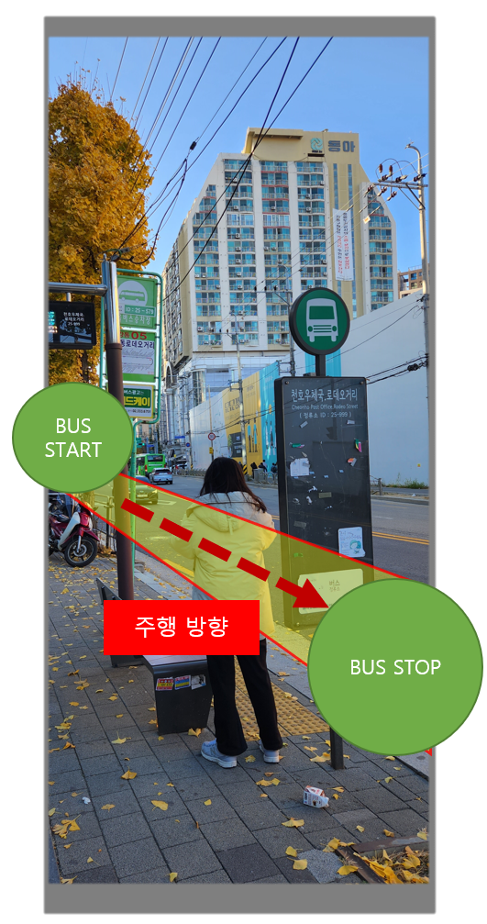
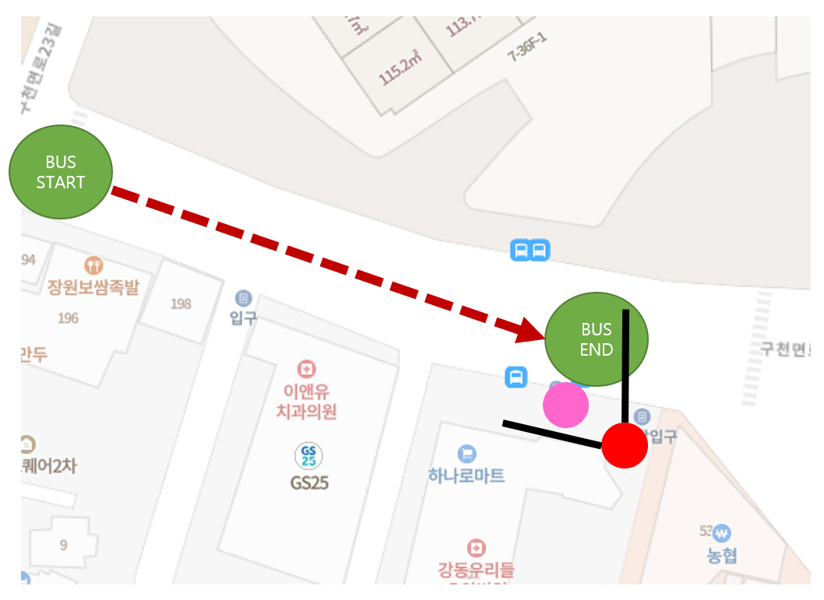

 |  |  |  |  |  |  |  |  |  | 핑크색 | 하나
 |  |  |  |  |  |  |  |  |  | 빨간색 | 플레이어

▶ | 사용하는 에셋

3. VPS연출
Stage2 VPS 연출 기획서

 | 기본 정보

▶ | 문서 정의
 | Stage 2에서 이루어질 VPS 연출 기획에 대한 전반적인 내용을 담고 있다. 내용이 방대함으로 스테이지 기획서에서 따로 분리하여 작성함.

▶ | VPS 연출 위치 및 범위
1 | 연출 위치

2 | 가게 상호명

이상적인 플레이어 VPS 연출 시작 위치

 | 목표 지점2 "이수연 플라워" VPS 진행 방식

▶ | 기본 순서

a.
b.
c.
d.
e.
f.

▶ | 위치

▶ | 파티클과 기타 효과

